応募内容_概要(事例集掲載用)
取り組み名称 | 0
団体名
担当窓口

取り組み概要 |  | 【応募内容（概要版）の記入について】
 |  | ・取り組み内容の概要を1ページにまとめてご記載ください。
 |  | ・本資料は事例集掲載用として使用いたします。
 |  | ※掲載イメージは第13回事例集をご参照ください。

 |  | 【記入上の注意】
 |  | ①「取り組み名称」「団体名」「問合せ先」
 |  | 文字サイズ： | 11pt
 |  | フォント・書式： | Meiryo UI

 |  | ・「取り組み名称」「団体名」は、タブ「応募者情報」から引用しています。
 |  | 必要に応じて調整いただいて構いませんが、取り組み名称の表記は一致させてください。
 |  | 一致していない場合は、本タブの記載内容を正とします。
 |  | ・「問合先」には、他団体から問い合わせがあったときの連絡先窓口を記載してください。
 |  | ※担当課、電話番号、メールアドレスなど

 |  | ②「取り組み概要」
 |  | 文字サイズ： | 10.5pt以上
 |  | フォント・書式： | 任意

 |  | ③共通
 |  | セルの列幅： | 変更しないでください
 |  |  | （A：10px、B：140px、C：805px、D：10px）

 |  | 行の高さ： | 「取組名」「団体名」「問合せ先」「取り組み概要」は、変更可
 |  |  | ただし、全体がA4・1ページに収まるように調整してください。
 |  |  | 必要に応じて、セルの結合等もご自由に設定してください。

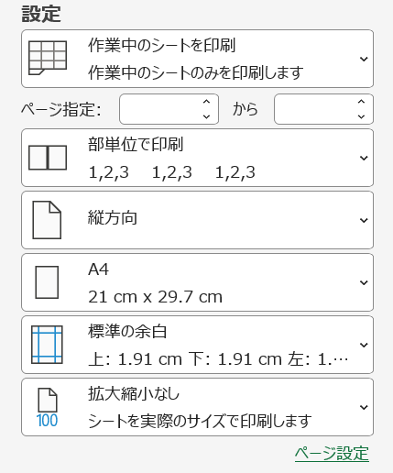
 |  | ・印刷プレビューで、必ず1ページに収まっていることをご確認ください。
 |  | ＜印刷条件＞
 |  | ・縦方向
 |  | ・A4
 |  | ・標準の余白
 |  | ・拡大縮小なし

